自测测试用例
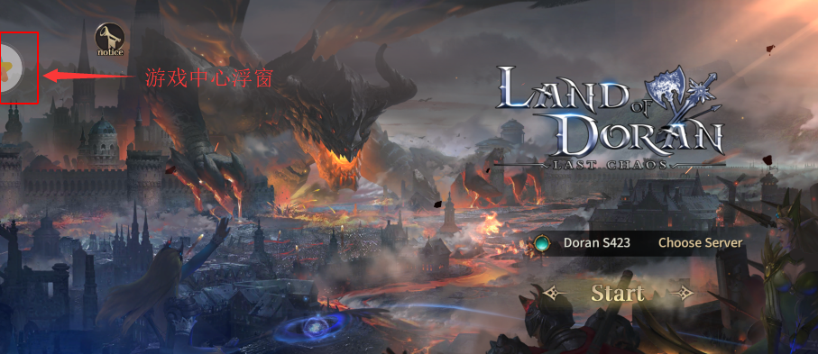
功能 | 验收点 | 验收标准 | 是否合格
界面及内容 | 包名要求 | 如无特殊说明，包名必须以.nearme.gamecenter结尾，例如：com.xxx.xxx.nearme.gamecenter
 | 升级 | 请开发者确保游戏自升级后仍为接入SDK的渠道包。
 | 初始化SDK | 游戏启动时正确初始化sdk
 | 游戏icon和后台游戏icon | 游戏apk安装后，手机桌面的启动图标上不能带有角标，后台上传的游戏图标也不能带角标
 | 无其他游戏平台 | 不包含任何其他游戏平台
账号 | 账号唯一性 | 无特殊说明，游戏内无其他非oppo提供的登录形式
 | 切换账号 | 游戏内部不能有切换账号功能
 | 账号登陆 | 调用SDK登陆doLogin接口，要保证sdk界面显示正常，sdk登录界面要跟游戏界面方向保持一致
游戏中心浮窗 | 浮窗显示 | 刚打开游戏即有游戏中心浮窗显示，并能半隐藏在边框内，点击浮标能展开OPPO账号详情页（如右图）
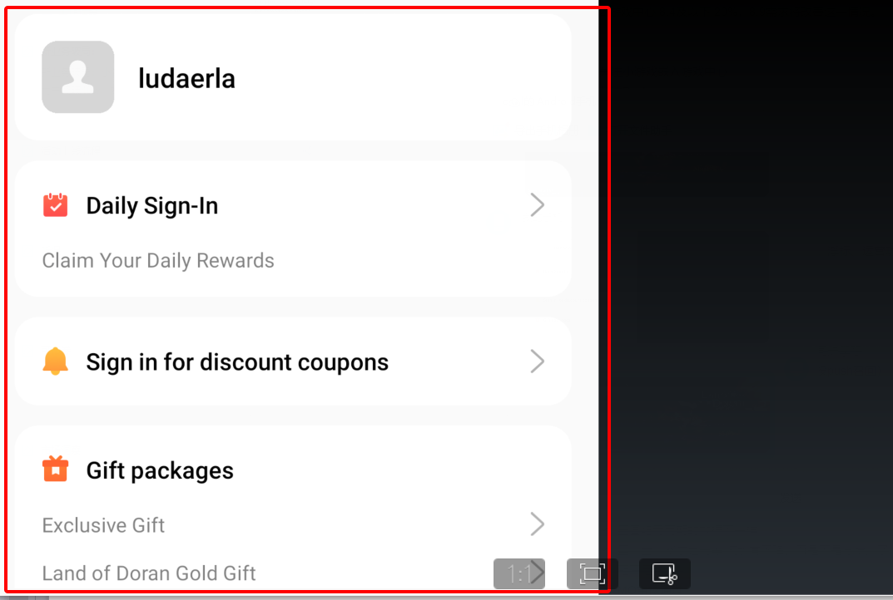
支付 | 接入类型 | 不能含有非oppo提供的其它支付形式
 | 充值弹窗 | sdk充值弹框中的商品 和价格要显示正常，要和游戏页面的商品一一对应保持一致 如没有OPPO海外手机，可用云机平台查看充值弹窗，货币类型根据手机【设置-地区】确定，云测地址： https://developers.oppomobile.com/cloudmachine/device/list
 | 能成功支付 | 成功验证充值支付，确保游戏道具及时到账（可用国内OPPO手机测试游戏道具是否到账）
退出 | 能成功退出游戏 | 退出游戏的时候要彻底退出游戏不能有进程残留
性能 | 适配 | 适配所有oppo海外机型（可用云机平台检测：https://developers.oppomobile.com/cloudmachine/device/list）
 | 稳定性 | 崩溃的程序将被拒绝（包括不限于死机，强行关闭，黑屏等） 二次打开游戏，OPPO登陆与支付功能不出异常，并不影响游戏正常运行
 | 不可卸载的程序 | 不可卸载的游戏将被拒绝
 | 用户权限 | 未经终端用户确认情况下不得读取，复制，转发终端内的通讯录，短信，等用户隐私信息
 | 安全 | 无恶意扣费及木马病毒程序
特别说明 | 请接入oppo官方sdk，不要接入其它第三方集成的sdk

